Motor
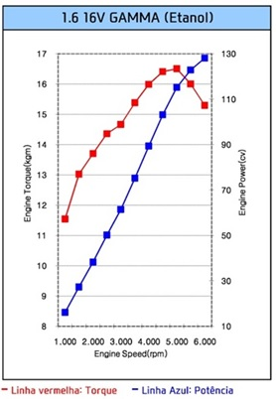
rotação | Torque | Potência | Torque | Potência | 1-Construir gráfico Torque (kgf.m) x rotação (rpm)
(rpm) | (kgf.m) | (CV) | (N.m) | (W) | 2-Adicionar linha de tendência polinomial de ordem 4
1000 | 11.6 | 16.2 | 113.8 | 11917 | 3-Exibir equação no gráfico
1500 | 13.0 | 27.2 | 127.5 | 20032
2000 | 13.8 | 38.5 | 135.4 | 28354
2500 | 14.3 | 49.9 | 140.3 | 36726 | y = -5E-14x4 + 7E-10x3 - 3E-06x2 + 0,0079x + 6,3818
3000 | 14.8 | 62.0 | 145.2 | 45612
3500 | 15.3 | 74.8 | 150.1 | 55012 | P4 | -5.00E-14
4000 | 16.0 | 89.4 | 157.0 | 65747 | P3 | 7.00E-10
4500 | 16.5 | 103.7 | 161.9 | 76277 | P2 | -3.00E-06
5000 | 16.6 | 115.9 | 162.8 | 85266 | P1 | 7.90E-03
5500 | 16.0 | 122.9 | 157.0 | 90402 | P0 | 6.38E+00
6000 | 15.2 | 127.3 | 149.1 | 93690

Curva teórica

Caixa
Escalonamento das marchas

 | marcha 1 | marcha 2 | marcha 3 | marcha 4 | marcha 5 | marcha 6
relação | 3.615 | 1.955 | 1.286 | 0.971 | 0.774 | 0.667
rotação | velocidade
(rpm) | (km/h)
1000 | 7.4 | 13.7 | 20.9 | 27.7 | 34.7 | 40.3
1500 | 11.1 | 20.6 | 31.3 | 41.5 | 52.0 | 60.4
2000 | 14.9 | 27.5 | 41.8 | 55.3 | 69.4 | 80.5
2500 | 18.6 | 34.3 | 52.2 | 69.1 | 86.7 | 100.6
3000 | 22.3 | 41.2 | 62.6 | 83.0 | 104.1 | 120.8
3500 | 26.0 | 48.1 | 73.1 | 96.8 | 121.4 | 140.9
4000 | 29.7 | 54.9 | 83.5 | 110.6 | 138.8 | 161.0
4500 | 33.4 | 61.8 | 94.0 | 124.4 | 156.1 | 181.1
5000 | 37.1 | 68.7 | 104.4 | 138.3 | 173.4 | 201.3
5500 | 40.8 | 75.5 | 114.8 | 152.1 | 190.8 | 221.4
6000 | 44.6 | 82.4 | 125.3 | 165.9 | 208.1 | 241.5

